変換シートの使い方
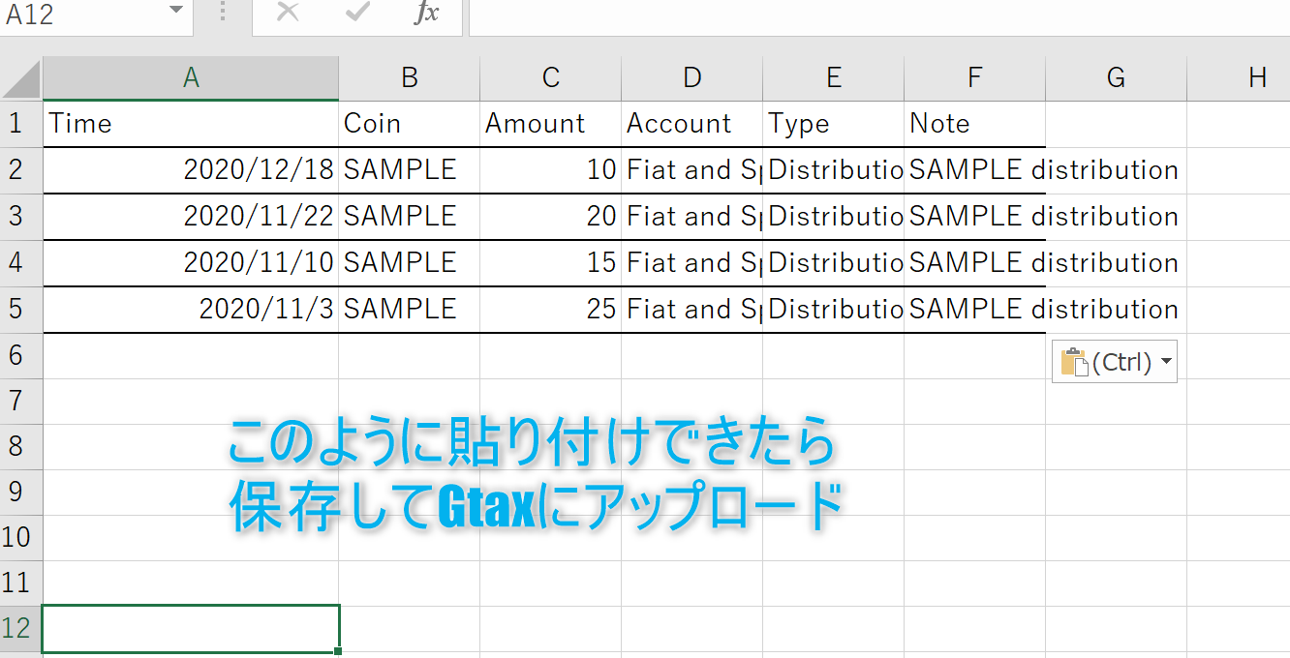
手順① 変換シートを開く

手順②「変換シート」のA１セルにバイナンスからコピーしたデータを貼り付ける
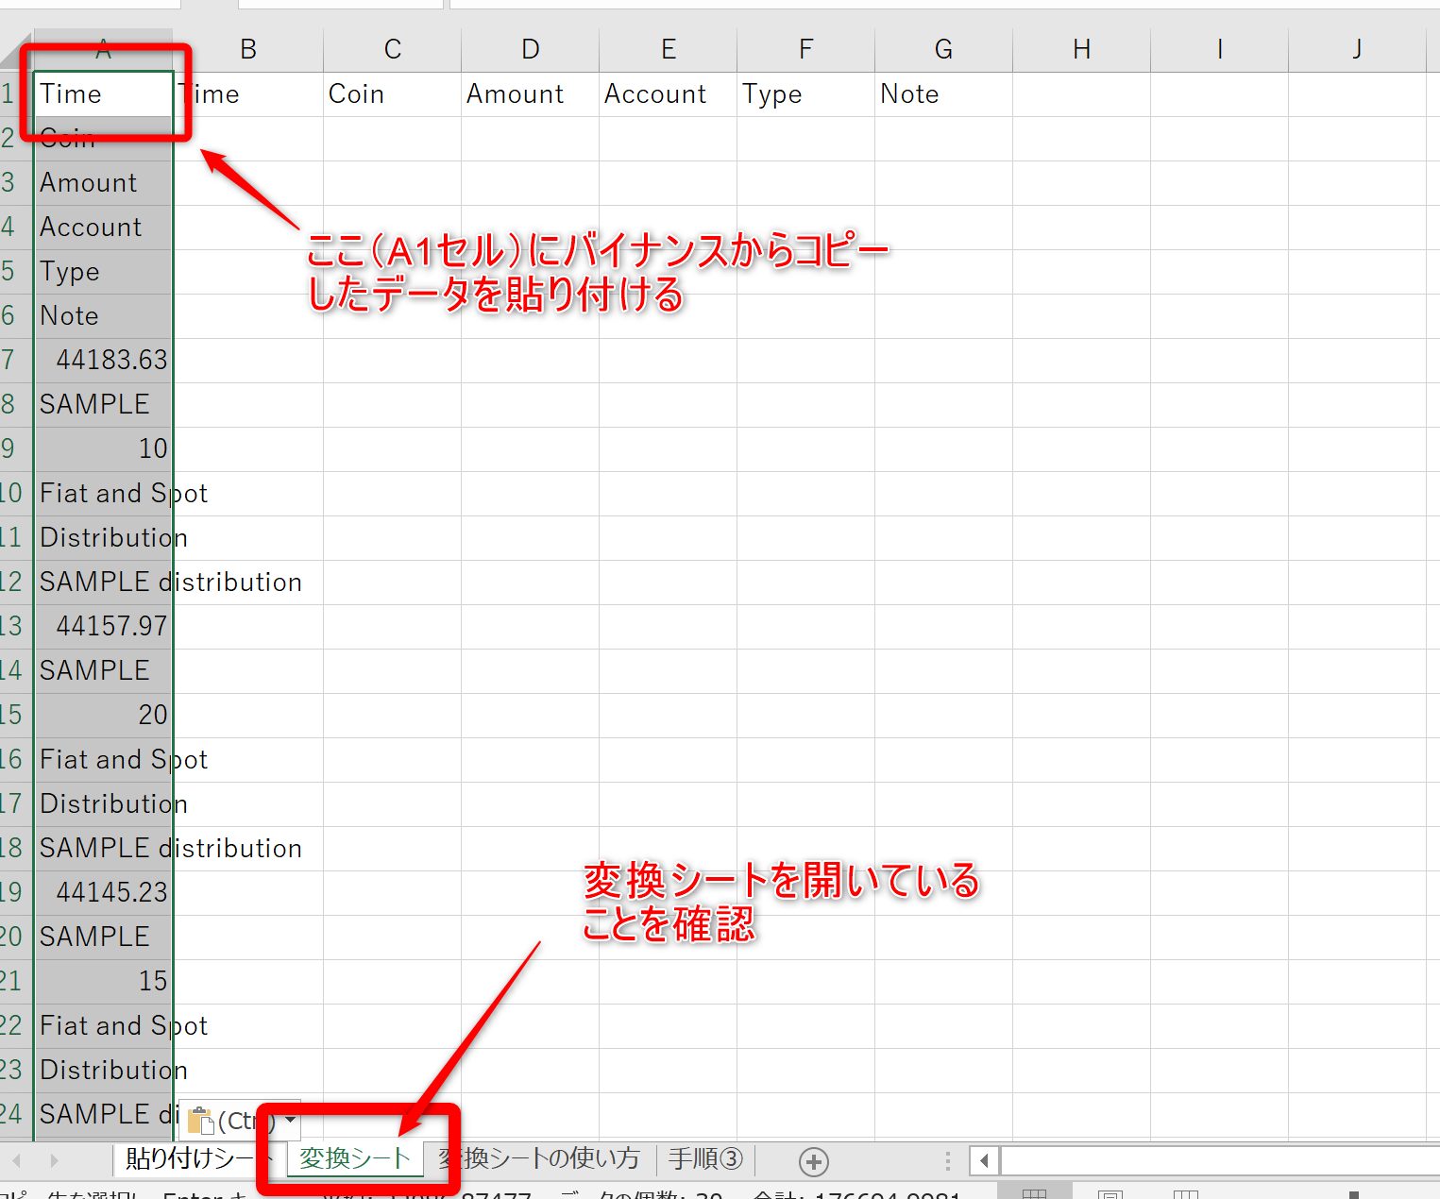

手順 ③​​A1のセルにデータを貼り付けたらB1～G1のセルを選択して、右下にカーソルを合わせる
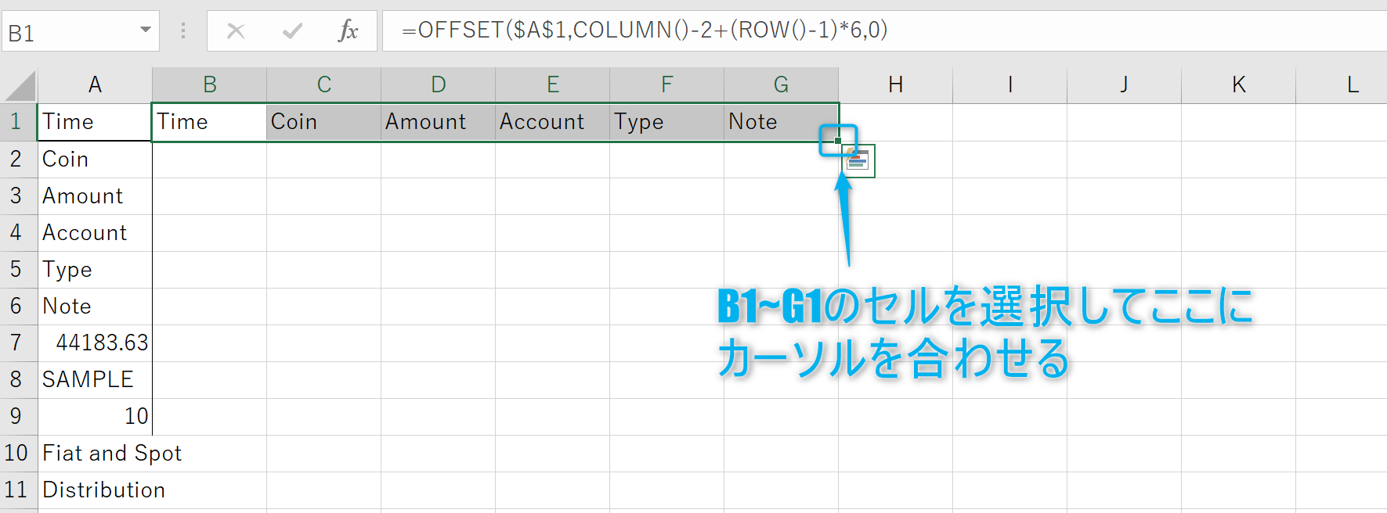

手順④ 下方向にドラッグする

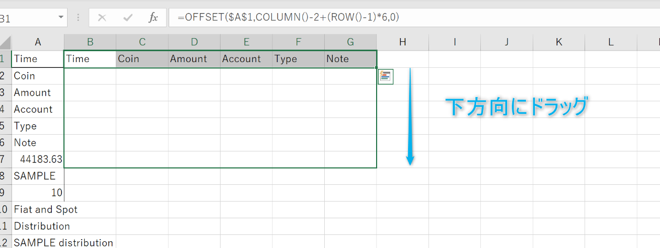

手順⑤ ドラッグすると下の画像のようにデータが変換されるので、データをコピーする

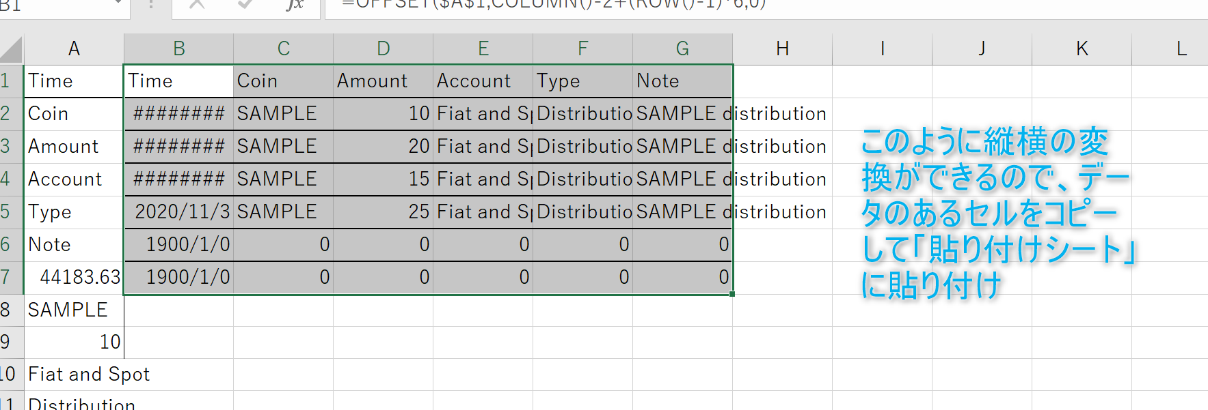

手順⑥ 「貼り付けシート」を開く

手順⑦ 「貼り付けシート」にデータを貼り付けする 以下の画像のように値のみ貼り付けしてください

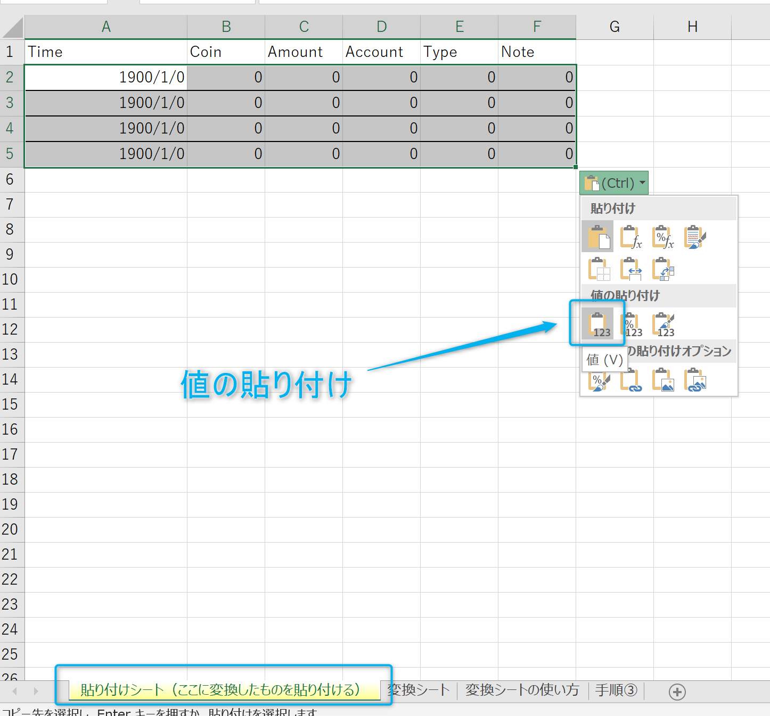

手順⑧ 貼り付けが完了したら保存してGtaxにアップロード

